Ejecucion - Ciclo 1
Ejecución de casos de prueba - Ciclo 1
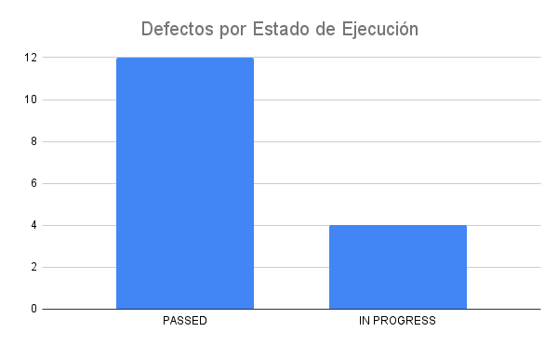
Fecha y Hora | Id | Estado de Ejecución | Datos de Prueba | Ejecutado por | Id Defecto | Notas
2022-05-24 | TC_Responsive_001 | PASSED |  | Dev01
2022-05-24 | TC_Responsive_002 | PASSED |  | Dev01
2022-05-24 | TC_Responsive_003 | PASSED |  | Dev01
2022-05-24 | TC_Admin_001 | IN PROGRESS |  | Dev03
2022-05-24 | TC_Admin_002 | IN PROGRESS |  | Dev03
2022-05-24 | TC_Admin_003 | IN PROGRESS |  | Dev03
2022-05-24 | TC_Admin_004 | IN PROGRESS |  | Dev03
2022-05-24 | TC_Search_001 | PASSED |  | Dev04
2022-05-24 | TC_Search_002 | PASSED |  | Dev04
2022-05-24 | TC_Search_003 | PASSED |  | Dev04
2022-05-24 | TC_Body_001 | PASSED |  | Dev01
2022-05-24 | TC_Register_001 | PASSED |  | Dev05
2022-05-24 | TC_Register_002 | PASSED |  | Dev05
2022-05-24 | TC_Register_003 | PASSED |  | Dev05
2022-05-24 | TC_Login_001 | PASSED |  | Dev06
2022-05-24 | TC_Login_002 | PASSED |  | Dev04

